Sheet1
 |  |  |  | 游戏房
 |  |  |  | 放各种小游戏,目前只有大鱼吃小鱼
 |  | 世界树
 |  | 就是玩家等级领奖励的地方
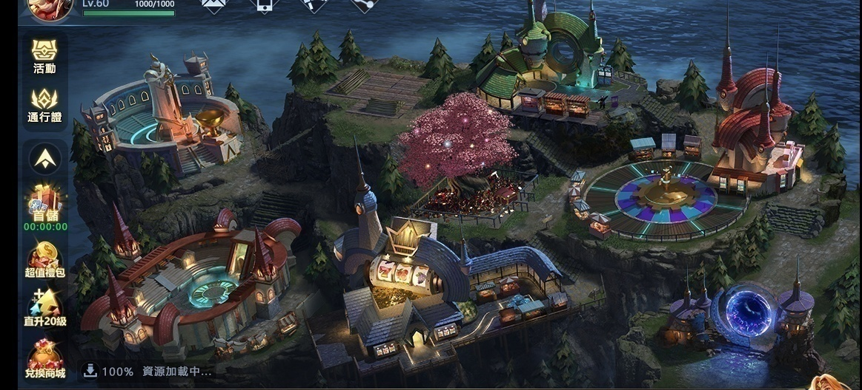

竞技场
1V1比分数

 |  |  |  |  | 转盘
 |  |  |  |  | 包含飞禽走兽和奔驰宝马

 |  |  |  |  | 传送门
 |  |  |  |  | 前往捕鱼场景

 | 斗兽场 |  | 拉霸房
 | 时时彩BOSS |  | 放各种拉霸机

